Баночки
 Расчетный прайс на фасованный мёд "Amhani" тел. +7(499)372-05-11, +7(965)449-05-11 е-мейл: Amhani@yandex.ru сайт: http://am-present.ru Производство и продажа фасованного мёда на заказ
Отправляем продукцию во все регионы транспортными компаниями
Заказ одной позиции в стекло банке от 10000 рублей. Сроки фасовки и изготовления - от 1 дня.
Заказ деревянных бочонков с вашей символикой от 30000 руб и от 40штук(есть исключения). Стоимость нанесения символики рассчитывается индивидуально(от 0 до 100руб/шт). Сроки изготовления от 10 дней.
Заказ мёда в сотах в картонной упаковке с вашей символикой от 30000руб. Сроки фасовки и изготовления от 5 дней
Мы работаем на упрощенной системе. При работе с НДС цены увеличиваются на 18%.
Скидки: от 50000руб -3 %, от 100000руб - 5%, от 300000руб - 7% , от 500000 -8%, от 1млн-10%

Чтобы рассчитать стоимость продукции выберите (или введите) в желтых ячейках артикул, объём тары, наименование мёда и введите количество. Сохраните изменения и вышлите на е-мейл: Amhani@yandex.ru ваш заказ .

Артикул | Объем, кг | Кол-во, шт | Наименование мёда | Наименование товара | Цена без НДС со скидкой, руб/шт. | Цена с НДС со скидкой, руб/шт. | Размер скидки | Итого без НДС | Итого с НДС | Цена без НДС, руб/шт. | Цена с НДС, руб/шт. | Сумма без НДС | Сумма с НДС
1 | 0.03 | 100 | Мёд Подсолнечный с Разнотравьем | Банка без этикетки | 32.90 | 38.82 | 0% | 3,290.00 | 3,882.20 | 32.90 | 38.82 | 3,290.00 | 3,882.20
2 | 0.05 |  | Мёд Гречишный (Орловская обл) | Банка без этикетки | 42.80 | 50.50 | 0% | 0.00 | 0.00 | 42.80 | 50.50 | 0.00 | 0.00
5 | 0.25 |  | Мёд Лесной | Банка "шайба" | 111.30 | 131.33 | 0% | 0.00 | 0.00 | 111.30 | 131.33 | 0.00 | 0.00
Выберите артикул |  |  | Мёд Хлопковый (Казахстан) |  |  |  | 0% | 0.00 | 0.00 |  |  | 0.00 | 0.00
Выберите артикул |  |  | Мёд Горный Эспарцетовый (Киргизия) Тянь Шань |  |  |  | 0% | 0.00 | 0.00 |  |  | 0.00 | 0.00
Сумма: |  | 100 |  |  |  |  |  | 3,290.00 | 3,882.20 |  |  | 3,290.00 | 3,882.20

 |  | Арт. 1 | Банка без этикетки |  |  | Арт. 7 | Банка "Кубик", без этикетки
 |  | Объем (кг/л): | 0,03/0,25 |  |  | Объем (кг/л): | 0,3/0,25
 |  | Размер Ø*высота (мм): | 45*38 |  |  | Размер Ø*высота (мм): | 0
 |  | Цена за штуку от … руб. | 29.60 |  |  | Цена за штуку от … руб. | 95.80

 |  | Арт. 2 | Банка без этикетки |  |  | Арт. 8 | Банка "Восьмигранник"
 |  | Объем (кг/л): | 0,05/0,35 |  |  | Объем (кг/л): | 0,35/0,28
 |  | Размер Ø*высота (мм): | 45*50 |  |  | Размер Ø*высота (мм): | 75*113
 |  | Цена за штуку от … руб. | 35.90 |  |  | Цена за штуку от … руб. | 112.00

 |  | Арт. 3 | Банка "шестигранник" |  |  | Арт. 9 | Банка "Мишка"
 |  | Объем (кг/л): | 0,13/0,1 |  |  | Объем (кг/л): | 0,37/0,3
 |  | Размер Ø*высота (мм): | 61*58, 68*58 |  |  | Размер Ø*высота (мм): | 0
 |  | Цена за штуку от … руб. | 54.20 |  |  | Цена за штуку от … руб. | 141.60

 |  | Арт. 4 | Банка "шайба" |  |  | Арт. 10 | Банка "цилиндр"
 |  | Объем (кг/л): | 0,13/0,1 |  |  | Объем (кг/л): | 0,45/0,35
 |  | Размер Ø*высота (мм): | 70*50 |  |  | Размер Ø*высота (мм): | 45*50
 |  | Цена за штуку от … руб. | 53.40 |  |  | Цена за штуку от … руб. | 133.40

 |  | Арт. 5 | Банка "шайба" |  |  | Арт. 11 | Мед в стеклянной банке
 |  | Объем (кг/л): | 0,25/0,2 |  |  | Объем (кг/л): | 0,5/0,39
 |  | Размер Ø*высота (мм): | 85*58 |  |  | Размер Ø*высота (мм): | 88*91
 |  | Цена за штуку от … руб. | 83.10 |  |  | Цена за штуку от … руб. | 148.80

 |  | Арт. 6 | Банка "шестигранник" |  |  | Арт. 12 | Мед в стеклянной банке
 |  | Объем (кг/л): | 0,25/0,2 |  |  | Объем (кг/л): | 1/0,7
 |  | Размер Ø*высота (мм): |  |  |  | Размер Ø*высота (мм): | 88*140
 |  | Цена за штуку от … руб. | 83.80 |  |  | Цена за штуку от … руб. | 285.60

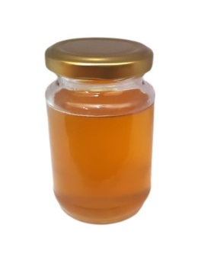
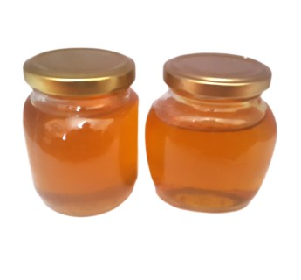
 |  | Арт. 14 | Мед в стеклянной банке |  |  | Арт. 15 | Банка "Конфуций"
 |  | Объем (кг/л): | 0.2/0.17 |  |  | Объем (кг/л): | 0.25/0.2
 |  | Размер Ø*высота (мм): |  |  |  | Размер Ø*высота (мм):
 |  | Цена за штуку от … руб. | 65.70 |  |  | Цена за штуку от … руб. | 78.90

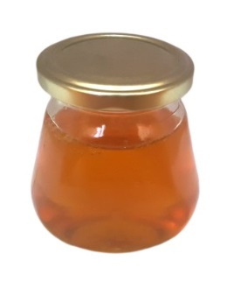
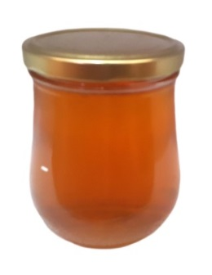
 |  | Арт. 16 | Банка "Капелька" |  |  | Арт. 17 | Банка "Оптима"
 |  | Объем (кг/л): | 0.32/0.26 |  |  | Объем (кг/л): | 0.55/0.5
 |  | Размер Ø*высота (мм): |  |  |  | Размер Ø*высота (мм):
 |  | Цена за штуку от … руб. | 99.20 |  |  | Цена за штуку от … руб. | 163.80

 |  | Арт. 30 | Мед сотовый серия «Элита Ассорти» , без картонной упаковки
 |  | Размер | 7,5*9*3 см
 |  | Вес | 150 гр.
 |  | Цена за штуку от … руб. | 114.9

 |  | Арт. 31 | Мед сотовый серия «Элита Ассорти», в картонной упаковке под нашим брендом
 |  | Размер | 7,5*9*3 см
 |  | Вес | 150 гр.
 |  | Цена за штуку от … руб. | 126.9

 |  | Арт. 32 | Мед сотовый серия «Элита Ассорти», в картонной упаковке с вашей символикой
 |  | Размер | 7,5*9*3 см
 |  | Вес | 150 гр.
 |  | Цена за штуку от … руб. | 200

Бочонки из керамики
Расчетный прайс на фасованный мёд "Amhani" тел. +7(499)372-05-11, +7(965)449-05-11 е-мейл: Amhani@yandex.ru сайт: http://am-present.ru Производство и продажа фасованного мёда на заказ
Отправляем продукцию во все регионы транспортными компаниями
Максимальная скорость изготовления данных бочонков 20шт/сутки. Возможно нанесение вашего логотипа
Мы работаем на упрощенной системе. При работе с НДС цены увеличиваются на 18%.
Скидки: от 50000руб -3 %, от 100000руб - 5%, от 300000руб - 7% , от 500000 -8%, от 1млн-10%

Чтобы рассчитать стоимость продукции выберите (или введите) в желтых ячейках артикул, объём тары, наименование мёда и введите количество. Сохраните изменения и вышлите на е-мейл: Amhani@yandex.ru ваш заказ .

Артикул | Объем, кг | Кол-во, шт | Наименование мёда | Наименование товара | Цена без НДС со скидкой, руб/шт. | Цена с НДС со скидкой, руб/шт. | Размер скидки | Итого без НДС | Итого с НДС | Цена без НДС, руб/шт. | Цена с НДС, руб/шт. | Сумма без НДС | Сумма с НДС
1000 | 0.2 | 100 | Мёд Подсолнечный с Разнотравьем | Бочонок с медведем | 247.00 | 291.46 | 0% | 24,700.00 | 29,146.00 | 247.00 | 291.46 | 24,700.00 | 29,146.00
1001 | 0.5 |  | Мёд Гречишный (Орловская обл) | Бочонок с медведем | 389.50 | 459.61 | 0% | 0.00 | 0.00 | 389.50 | 459.61 | 0.00 | 0.00
1003 | 1 |  | Мёд Разнотравье (от 5 до 10 видов цветов) | Крынка "Дед" | 634.60 | 748.83 | 0% | 0.00 | 0.00 | 634.60 | 748.83 | 0.00 | 0.00
1004 | 1 |  | Мёд Каштановый | Крынка "Самовар" | 1,489.60 | 1,757.73 | 0% | 0.00 | 0.00 | 1,489.60 | 1,757.73 | 0.00 | 0.00
1005 | 1 |  | Мёд Донниковый с разнотравьем | Крынка "Дом" | 729.60 | 860.93 | 0% | 0.00 | 0.00 | 729.60 | 860.93 | 0.00 | 0.00
Сумма: |  | 100 |  |  |  |  |  | 24,700.00 | 29,146.00 |  |  | 24,700.00 | 29,146.00

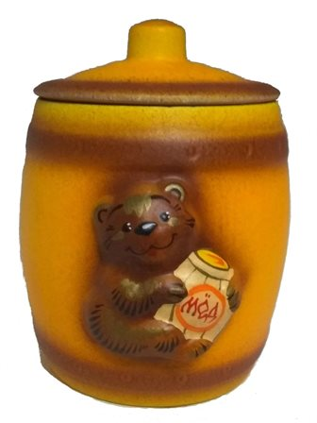
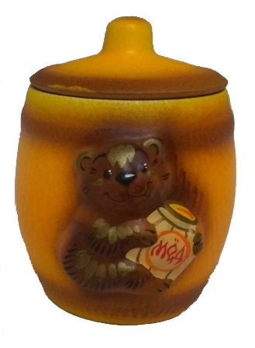
 |  | Арт. 1000 | Бочонок с медведем |  |  | Арт. 1001 | Бочонок с медведем
 |  | Объем (кг/л): | 0.2 |  |  | Объем (кг/л): | 0.5
 |  | Размер Ø*высота (мм): | 45*38 |  |  | Размер Ø*высота (мм): | 0
 |  | Цена за штуку от … руб. | 222.30 |  |  | Цена за штуку от … руб. | 324.90

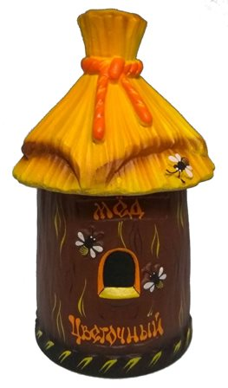
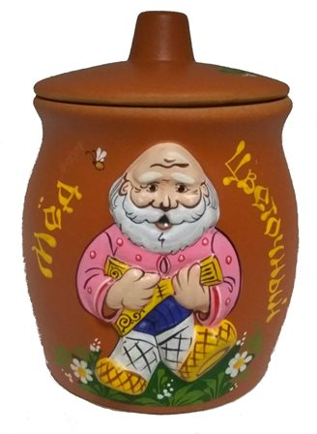
 |  | Арт. 1002 | Улей |  |  | Арт. 1003 | Крынка "Дед"
 |  | Объем (кг/л): | 0.5 |  |  | Объем (кг/л): | 1
 |  | Размер Ø*высота (мм): | 45*50 |  |  | Размер Ø*высота (мм): | 75*113
 |  | Цена за штуку от … руб. | 376.20 |  |  | Цена за штуку от … руб. | 536.94

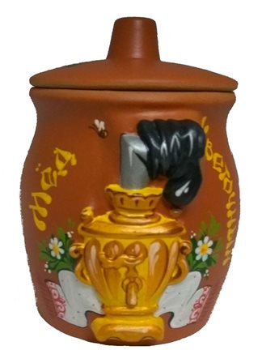
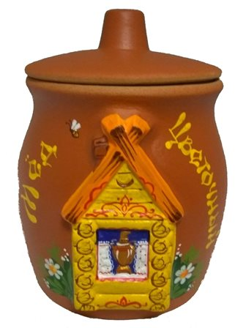
 |  | Арт. 1004 | Крынка "Самовар" |  |  | Арт. 1005 | Крынка "Дом"
 |  | Объем (кг/л): | 1 |  |  | Объем (кг/л): | 1
 |  | Размер Ø*высота (мм): | 61*58, 68*58 |  |  | Размер Ø*высота (мм): | 0
 |  | Цена за штуку от … руб. | 536.94 |  |  | Цена за штуку от … руб. | 536.94

Оформление
Расчетный прайс на фасованный мёд "Amhani" тел. +7(499)372-05-11, +7(965)449-05-11 е-мейл: Amhani@yandex.ru сайт: http://am-present.ru Производство и продажа фасованного мёда на заказ
Отправляем продукцию во все регионы транспортными компаниями
Заказ одной позиции в стекло банке от 10000 рублей. Сроки фасовки и изготовления - от 1 дня.
Заказ деревянных бочонков с вашей символикой от 30000 руб и от 40штук(есть исключения). Стоимость нанесения символики рассчитывается индивидуально(от 0 до 100руб/шт). Сроки изготовления от 10 дней.
Заказ мёда в сотах в картонной упаковке с вашей символикой от 30000руб. Сроки фасовки и изготовления от 5 дней
Мы работаем на упрощенной системе. При работе с НДС цены увеличиваются на 18%.
Скидки: от 50000руб -3 %, от 100000руб - 5%, от 300000руб - 7% , от 500000 -8%, от 1млн-10%

Чтобы рассчитать стоимость продукции выберите (или введите) в желтых ячейках артикул, объём тары, наименование мёда и введите количество. Сохраните изменения и вышлите на е-мейл: Amhani@yandex.ru ваш заказ .

Артикул | Объем, кг | Кол-во, шт | Наименование мёда | Наименование товара | Цена без НДС со скидкой, руб/шт. | Цена с НДС со скидкой, руб/шт. | Размер скидки | Итого без НДС | Итого с НДС | Цена без НДС, руб/шт. | Цена с НДС, руб/шт. | Сумма без НДС | Сумма с НДС
50 |  | 100 | Мёд Подсолнечный с Разнотравьем | Любая наклейка с Вашей символикой прямоугольной формы на банку | 10.00 | 11.80 | 0% | 1,000.00 | 1,180.00 | 10.00 | 11.80 | 1,000.00 | 1,180.00
51 |  |  | Мёд Подсолнечный с Разнотравьем | Доп. оформление крафт бумагой | 10.00 | 11.80 | 0% | 0.00 | 0.00 | 10.00 | 11.80 | 0.00 | 0.00
52 |  |  | Мёд Подсолнечный с Разнотравьем | Доп. оформление мешковиной | 20.00 | 23.60 | 0% | 0.00 | 0.00 | 20.00 | 23.60 | 0.00 | 0.00
53 |  |  | Мёд Подсолнечный с Разнотравьем | Доп. оформление биркой с согласованным дизайном на различной бумаге | 8.00 | 9.44 | 0% | 0.00 | 0.00 | 8.00 | 9.44 | 0.00 | 0.00
55 |  |  | Мёд Подсолнечный с Разнотравьем | Простой крафт пакет | 20.00 | 23.60 | 0% | 0.00 | 0.00 | 20.00 | 23.60 | 0.00 | 0.00
Сумма: |  | 100 |  |  |  |  |  | 1,000.00 | 1,180.00 |  |  | 1,000.00 | 1,180.00

 |  | Арт. 50 | Любая наклейка с Вашей символикой прямоугольной формы на банку |  |  | Арт. 51 | Доп. оформление крафт бумагой
 |  | Цена за штуку | 10 |  |  | Цена руб/шт. | 10

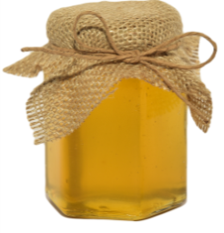 |  | Арт. 52 | Доп. оформление мешковиной |  |  | Арт. 53 | Доп. оформление биркой с согласованным дизайном на различной бумаге
 |  | Цена руб/шт. | 20 |  |  | Цена за штуку | 8

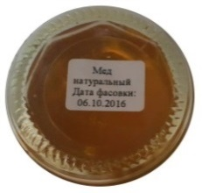 |  | Арт. 54 | Термоэтикетка с данными по составу, срокам хранения и т.п., на дно баночки |  |  | Арт. 55 | Простой крафт пакет
 |  | Размер | 2*3 см |  |  | Цена за штуку | 20
 |  | Цена руб/шт. | 1

 |  | Арт. 56 | Крафт пакет с Вашей символикой
 |  | Цена за штуку | 50

